資料1、国家予算2019
参考資料：日本の歳入・歳出 2019年予算

★一般 |  | ※他に「特別会計」あり |  | ★国債
歳入 |  | 歳出 |  | 歳入 |  | 歳出
法人税 | 13.0兆 | 社会保障 | 34.0兆 | 特例国債 | 25.7兆 | 債務償還 | 14.6兆
所得税 | 20.0兆 | 地方交付金 | 16.0兆 | 建設国債 | 7.0兆 | 利払等 | 8.9兆
消費税 | 20.0兆 | 公共事業 | 7.0兆
他 | 15.8兆 | 文教・科学振興 | 5.5兆
 |  | 防衛 | 5.0兆
 |  | 経済協力 | 0.5兆
 |  | 他 | 10.0兆
計 | 68.8兆 | 計 | 78.0兆 | 計 | 32.7兆 | 計 | 23.5兆
 |  |  | -9.2 兆 |  |  |  | 9.2兆
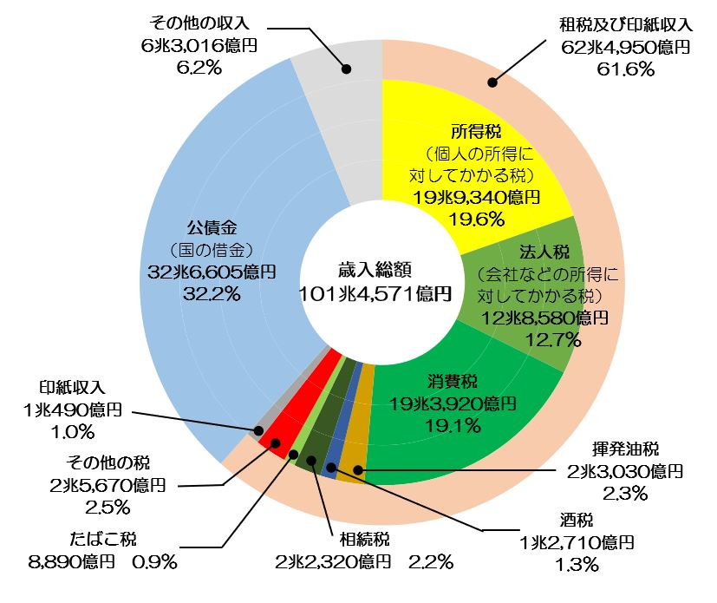
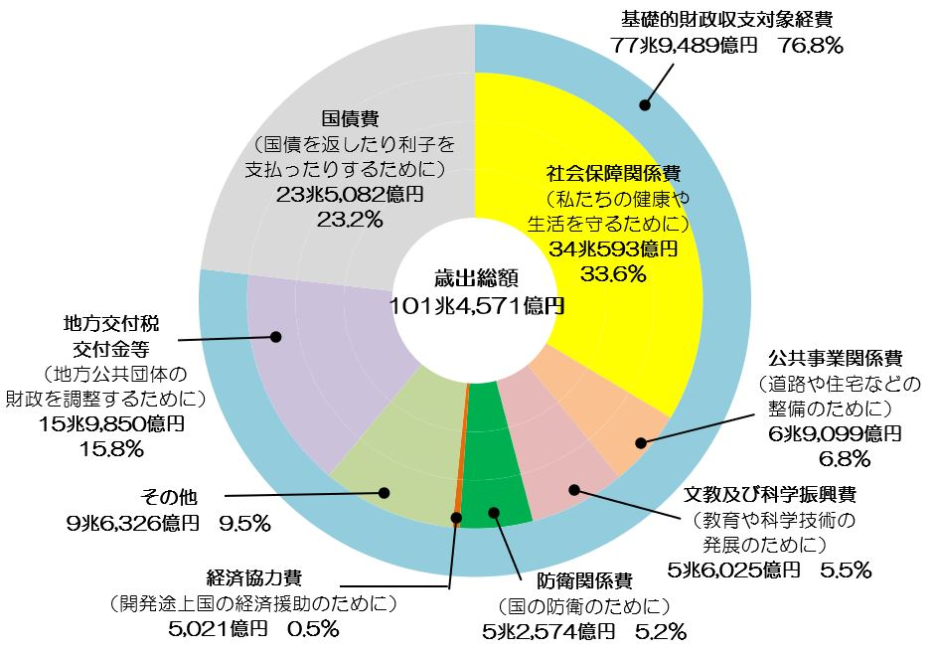

 |  |  |  |  |  |  |  | 78

資料2、財源
第51回支局研究会 政策財源と消費税5％問題
 |  |  |  |  |  |  |  |  |  | 2019/10/26（土）

＜前提＞ | ①いずれも強烈な政策であり、国民の広範な支持が絶対条件。「8割の国民」にはメリットしかないことを訴える。
 | ②特に、「中間層のほとんどの部分」とも共闘が可能になること。
 | ③ただし、実際の政策実施には、かなりの期間（3年とか5年）が費やされると考えられる。
 | ④その間は、税制改革実現後の返済を前提に、「大規模赤字国債」を財源に使用する。

★法人税
〇過去推移 税額と実効税率 |  |  |  |  | 〇プラン例 ：実効税率を上げ、税収増・配当減
 | 所得金額 | 税額合計 | 実効税率 |  | 案 | 実効税率 | 法人税 | 増税・配当減 | 配当
 |  |  |  |  | 現在 | 17.6% | 12.4兆円 | 0.0兆円 | 60.0兆円
1985 | 32.4兆円 | 11.6兆円 | 35.7% |  | 1 | 25.0% | 17.6兆円 | 5.2兆円 | 54.9兆円
1990 | 53.4兆円 | 18.6兆円 | 34.8% |  | 2 | 35.0% | 24.6兆円 | 12.2兆円 | 47.8兆円
1996 | 41.5兆円 | 14.0兆円 | 33.7% |  | 3 | 50.0% | 35.1兆円 | 22.7兆円 | 37.3兆円
2002 | 34.8兆円 | 9.6兆円 | 27.7% |  | 4 | 60.0% | 42.1兆円 | 29.7兆円 | 30.3兆円
2007 | 58.1兆円 | 14.3兆円 | 24.6% |  | 5 | 70.0% | 49.1兆円 | 36.7兆円 | 23.3兆円
2009 | 33.3兆円 | 8.6兆円 | 25.7% |  | 6 | 80.0% | 56.2兆円 | 43.8兆円 | 16.2兆円
2013 | 52.9兆円 | 10.8兆円 | 20.5% |  | 7 | 90.0% | 63.2兆円 | 50.8兆円 | 9.2兆円
2014 | 57.9兆円 | 11.0兆円 | 19.1% |  | ※90年代レベルの「2」35％でも、25兆円の税収増。
2015 | 61.0兆円 | 11.3兆円 | 18.5% |  | ※法人税だけでも、「30兆～50兆」の増税は可能。
2016 | 62.9兆円 | 11.1兆円 | 17.7% |  | ※配当が減るだけで、「実体経済」に影響が少ない。
2017 | 70.2兆円 | 12.4兆円 | 17.6% |  | ※「35％」から初めて上げていく、とか。
 |  | ※株式配当 60兆円

×「世界の常識から外れている」「外国資本が撤退する」という一部からの批判可能性
順位 | 名称 | 国税(%) | 地方税(%) |  |  |  |  | 財源
1位 | フランス | 32.02 | 0 |  |  |  |  | 法人税から
2位 | ポルトガル | 30 | 1.5
3位 | オーストラリア | 30 | 0 |  |  |  |  | 30兆円
4位 | メキシコ | 30 | 0
5位 | ドイツ | 15.83 | 14.06
6位 | 日本 | 22.39 | 7.35
7位 | ベルギー | 29.58 | 0 |  |  |  |  | ・株式配当を受けてる人の減収
8位 | ギリシャ | 28 | 0
9位 | ニュージーランド | 28 | 0 |  |  |  |  | ・法人への課税で、国民は痛まない
10位 | イタリア | 23.91 | 3.9
 |  |  | 世界の法人税(法定実効税率)ランキング |  |  |  |  | ・外国企業の撤退

★所得税

 |  |  |  |  |  |  |  | ※「世帯」での試算。

財源 | 所得税で |  | 10兆円 | ①課税所得300万以下は、無税
 |  |  |  | ②国民の90％、課税所得1,100万円以下の国民には増税しません
 |  |  |  | ③高額所得者の方はご協力お願いします

 | 〇「分離課税」廃止：税率低い「金融取引」が分離され、高額所得者の実効税率は10％台と、優遇されている。
 | ？「所得控除」・「税額控除」、特に「1800万以上の税額控除480万」、は見直し。

★相続税（贈与税）
1.過去推移 税額と実効税率
年度 | 死亡者数 | 課税件数 | 課税率 | 1人当たり法定相続人金額 | 課税価格 |  | 相続税額
 |  |  |  |  | 合計額 | 1人当金額 | 納付税額 | 1人当金額 | 実負担率
1985 | 752,283人 | 48,111件 | 6.4% | 4.0人 | 6.2兆 | 12,983万 | 0.93兆円 | 1,925万 | 14.8%
1990 | 820,305人 | 48,287件 | 5.9% | 3.9人 | 14.1兆 | 29,212万 | 2.95兆円 | 6,115万 | 20.9%
1996 | 896,211人 | 48,476件 | 5.4% | 3.7人 | 14.1兆 | 29,040万 | 1.94兆円 | 3,997万 | 13.8%
2002 | 982,379人 | 44,370件 | 4.5% | 3.5人 | 10.6兆 | 23,979万 | 1.29兆円 | 2,899万 | 12.1%
2007 | 1,108,334人 | 46,820件 | 4.2% | 3.2人 | 10.7兆 | 22,759万 | 1.27兆円 | 2,705万 | 11.9%
2009 | 1,141,865人 | 46,439件 | 4.1% | 3.1人 | 10.1兆 | 21,799万 | 1.16兆円 | 2,505万 | 11.5%
2013 | 1,268,436人 | 54,421件 | 4.3% | 3.0人 | 11.6兆 | 21,385万 | 1.53兆円 | 2,824万 | 13.2%
2014 | 1,273,004人 | 56,239件 | 4.4% | 2.9人 | 11.5兆 | 20,427万 | 1.39兆円 | 2,472万 | 12.1%
2015 | 1,290,444人 | 103,043件 | 8.0% | 2.9人 | 14.6兆 | 14,141万 | 1.81兆円 | 1,758万 | 12.4%
2016 | 1,307,748人 | 105,880件 | 8.1% | 2.8人 | 14.8兆 | 13,960万 | 1.87兆円 | 1,764万 | 12.6%
2017 | 1,340,397人 | 111,728件 | 8.3% | 2.8人 | 15.6兆 | 13,962万 | 2.01兆円 | 1,803万 | 12.9%
 | 〇相続金額から上がる税収の割合が、13％程度と非常に低率

2.課税価格別階級区分
階級区分 | 件数 |  | 納税金額 |  | 平均 | 平均 | 負担率
 | 件数 | 累積割合 | 税額 | 累積割合 | 課税価格 | 納付税額
～５千万円 | 10,189件 | 9.1% | 64 | 0.3% | 0.4億 | 63万 | 1.4 | ?基本的問題：年間134万人が死亡。その「134万件」中、課税対象となるのが「11万2千件」。すでにこの時点で「90％にデメリットはない」。一応、課税対象者の9割近くまで、幅を広げている。寛大すぎるか？
～１億円 | 56,180件 | 59.4% | 1,392 | 702.0% | 0.7億 | 248万 | 3.5
～２億円 | 29,538件 | 85.8% | 3,290 | 23.5% | 1.4億 | 1,114万 | 8.1
～３億円 | 7,782件 | 92.8% | 2,428 | 35.5% | 2.4億 | 3,119万 | 13
～５億円 | 4,766件 | 97.1% | 3,146 | 51.1% | 3.8億 | 6,600万 | 17.5
～７億円 | 1,575件 | 98.5% | 2,024 | 61.2% | 5.9億 | 1.29億 | 21.9
～１０億円 | 872件 | 99.3% | 1,790 | 70.0% | 8.3億 | 2.05億 | 24.8
～２０億円 | 632件 | 99.8% | 2,419 | 82.0% | 13.3億 | 3.83億 | 28.7
～１００億円 | 178件 | 99.9% | 2,000 | 91.9% | 30.8億 | 11.23億 | 36.4
１００億円超 | 16件 | 100.0% | 1,633 | 100.0% | 238.4億 | 102.06億 | 42.8
合計 | 111,728 |  | 20,185 |  | 1.4億 | 1,807万 | 12.9
 | 〇課税価格2億円までで、件数の85％を超える。この部分は現状相続税額のまま据え置き。
 | 〇2億円超過部分で、税額の75％を占める。この部分の実負担率を増加する。
 | 〇相続税も、「控除」について、特に高額部分を見直す。
 | 〇「贈与税」も同様制度。

3.他の検討要素
（1）外国（アメリカ等）での「遺産税」制・・・「受取相続額」ではなく、「遺産額」から徴収する考え。
 | 〇1個人が「遺産」として残せる水準を制限・それ以上は社会還元。
 | 〇「遺産税」と合わせ、さらに「子供の平等権」として、「相続上限」の2重縛りも可能。
 | ×アメリカでは「遺産税は2重課税・中小企業廃業問題等で違法」との反論がある。
（2）「子供の相続の社会的平等」に、どう対処するか
 | 〇「親が金持ちか・貧乏人か」が、子どもの人生に大きく影響することは証明済み。
（3）富裕層の親族・子弟の「別の相続対策」である、「財団設立・資金寄付」等の規制。

財源 | 相続・贈与税で |  | 5兆円 | ①課税価格5000万以下は、無税
 |  |  |  | ②課税対象者の80％、課税価格2億円以下の国民には増税しません
 |  |  |  | ③高額遺産・高額相続の方はご協力お願いします

★金融資産課税
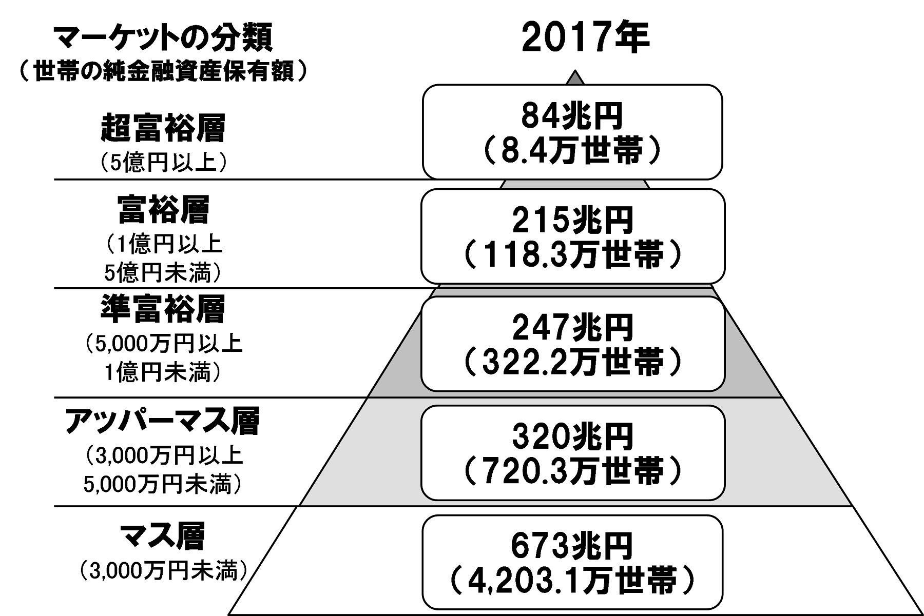

 |  |  |  |  |  | 世帯数 | 単独構成 | 累積構成 | 年課税
 |  |  |  |  | 超富裕層 | 8.4万 | 0.1% | 0.1% | 5.0%
 |  |  |  |  |  |  |  |  | 4.2

 |  |  |  |  | 富裕層 | 118.3万 | 2.0% | 2.2% | 4.0%
 |  |  |  |  |  |  |  |  | 8.6

 |  |  |  |  | 準富裕層 | 322.2万 | 5.6% | 7.7% | 3.0%
 |  |  |  |  |  |  |  |  | 7.4

 |  |  |  |  | ｱｯﾊﾟｰﾏｽ | 720.3万 | 12.4% | 20.2%

 |  |  |  |  | マス | 4,203.1万 | 72.5% | 92.6%

 |  |  |  |  | 負債者？ | 427.7万 | 7.4% | 100.0%

〇 | 上位10％への課税：年20兆×5年間＝100兆
〇 | ピケティをはじめ、格差是正の主要政策としての「富裕税」 |  |  |  | 計 | 5,800.0万 | 100.0% | 100.0% | 20.2
〇 | 土地等は含めず、流動資産である金融資産で絞っても
 | 上位10％で、550兆円保有。100兆円は約2割程度。
〇 | 彼らにとって「年3％～5％」程度は年間運用で日常的にとれる水準と思われる。（課税による実損はほとんどない）

× | 「二重課税」問題がある。しかしこれまでの特に、「野放しの金融取引」、不平等な「分離課税」の是正。
〇 | 当然、「金融商品取引」には、「買い・売り」双方で高率の「取引税」をかける必要あり。

× | 「資産逃避」への対応策の必要性。

財源 | 資産課税で | 20兆円 |  | ①国民の90％、資産価格5千万円以下の国民には課税しません
 |  |  |  | ②高額資産の方には、過去税制の「不公正」を是正させていただきます。
 |  | ×5年＝100兆

★企業内部留保

利益剰余金と企業諸経費の動向
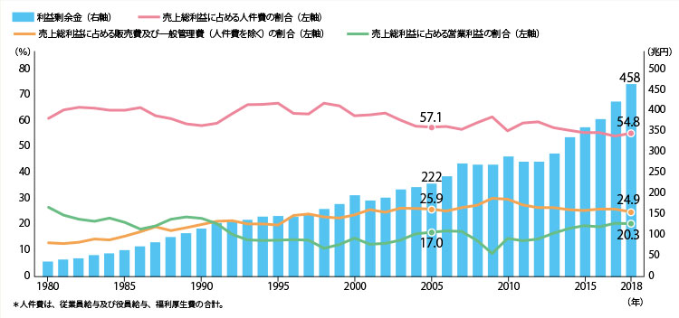

〇 | 2013年（平成25年）から、急激に内部留保が増加し、458兆円に上る。
〇 | 粗利益（付加価値）に対する労働分配率が54.8％と2％以上落ち、一般管理費も同程度で減少。
 | ・配当金：2005年30兆円、2007年10兆円、2017年60兆円
 | ・利益剰余金：2005年200兆円、2007年280兆円、2017年450兆円
 | ・2017年：純負債1000兆円、純資産1700兆円、差額700兆に自己資本含むか？
 | ・純資産は、7割方現預金・有価証券・その他流動資産
〇 | 以上、内部留保450兆円の多くが、預金や金融資産等の「流動資産」で保有されていると判断、課税は十分現実的。
〇 | 「毎部留保は企業活力の源」との批判：GDP1年分に到達しそうな内部留保は、企業活力とは全く無関係。
〇 | 財源計算はしていないが、金融資産課税同様に、大きな「使える財源」。特に「法人」なので、国民はだれも傷まない。

★消費税減税

1.当初計画 ：消費税5％→10％への増税案で14兆円の増税予測。
・ | 消費税率1％当り、2.8兆円の増税を見込む。5％で14兆円。
・ | 「全額社会保障費」と言われたが、4/5は、これまで社会保養費に使ってきたという、国債や財政支出の肩代わり分、それの軽減財源でしかない。新規社会保障費は1％2.8兆円だけの予定だった。

 | 平成27年 政府資料
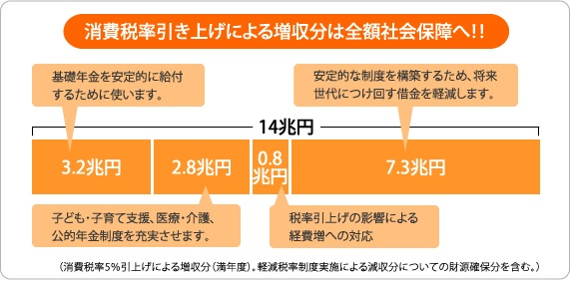

2.2014年4月、5％から8％に増税。増収は8.4兆円。

3.2019年10月に8％から10％に増加した
・ | 税収増加は、5.6兆円といわれているが、軽減税率があり、1兆円減る等の見込み。

4.「5％」に戻した場合は、年間で「14兆円」の税収減少が見込まれる。

